入力例
【 製造事業者名 】
事業者名を入力してください
・40字以内
・法人格は省略せずに入力
【 製造事業者名 (フリガナ) 】
事業者名(フリガナ)を入力してください
・全角カタカナで入力
・法人格は省略
【 申請年月日 】
SIIへメール申請を行った日付を入力してください
入力例) 2022/2/18
【 エラー表示欄 】
入力内容に不備があった場合表示されます
表示された場合は内容に従い修正してください
セルが着色された場合、情報が誤って入力されている可能性があります
右記の凡例の内容に従い、入力内容を確認し、修正してください
凡例：
未入力箇所
型番が重複
性能値が基準を満たしていない
高効率空調(電気式パッケージエアコン) |  |  |  |  |  |  |  |  | エラー表示欄
製造事業者名 |  | ○○○株式会社 |  | 製造事業者名 (フリガナ) ※法人格は不要です | マルマルマル |  |  |  | 未入力： | 未入力項目があります。 ご確認のうえ未入力の項目に入力してください。
【製品型番登録申請についてのお願い】 ・製品型番登録要領をよくご確認いただいたうえで、製品型番登録申請を行ってください。 ・エラー表示欄の各項目でエラー表示がないことをご確認のうえ、本リストを提出してください。 ・本ファイル内「基準値」シートを参照いただき、基準値を満たす型番の入力をお願いいたします。 ※基準値を満たしていない場合は行が赤く表示されます。 ・型番リストに入力した全ての事項が確認できるカタログ(仕様書等)を必ず提出してください。 あわせて、製品名、型番、数値が、カタログ(仕様書等)の記載と一致していることを確認してください。 |  |  |  |  | 申請年月日 | 2022-02-18 |  |  | 重複： | 型番・電源周波数が重複しています。 ご確認のうえ、型番・電源周波数の組み合わせが重複しないよう修正してください。
 |  |  |  |  | 申請製品数 | 7 |  |  | 性能値： | 性能値が基準値を満たしていません。 基準値を満たしていない製品型番は申請できませんので、 性能値が基準値を満たしているかご確認ください。

項番 | 1 | 2 | 3 | 4 | 5 | 6 | 7 | 8 | 9 | 10 | 11 | 12 | 13 | 14 | 15 | 16 | 17 | 18 | 19 | 20 | 21 | 22 | 23 | 24 | 25 | 26 | 27
SII HP 公表項目 | 公表 | 公表 | 公表 | 非公表 | 公表 | 非公表 | 非公表 | 非公表 | 公表 | 公表 | 非公表 | 非公表 | 非公表 | 非公表 | 非公表 | 非公表 | 非公表 | 非公表 | 公表 | 非公表 | 非公表 | 非公表 | 非公表 | 非公表 | 非公表 | 非公表 | 非公表
入力要否 | 自動表示 | 必須 | 自動表示 | 自動表示 | 必須 | 必須 | 必須 | 自動表示 | 必須 | 任意 | 必須 | 必須 | 必須(条件有) | 必須(条件有) | 必須(条件有) | 必須(条件有) | 自動表示 | 必須 | 必須 | 必須 | 必須 | 必須 | 必須 | 任意 | 必須(条件有) | 任意 | 対象外
No. | 設備区分 | 種別 | 製造事業者 | 製造事業者名 (フリガナ) | 製品名 | 性能区分1 | 性能区分2 | タイプ | 型番 | 電源周波数 ※必要に応じて選択 | 連結型フラグ | 室外機型番① ※連結利用の場合は 連結前の型番を入力 | 室外機型番② ※連結利用の場合は 連結前の型番を入力 | 室外機型番③ ※連結利用の場合は 連結前の型番を入力 | 室外機型番④ ※連結利用の場合は 連結前の型番を入力 | 室外機型番⑤ ※連結利用の場合は 連結前の型番を入力 | 基準値 APF(2006) | 性能値 APF(2006) ※小数点第一位まで入力 | (冷房)定格能力(kW) ※小数点第一位まで入力 | (冷房)定格消費電力(kW) ※小数点第三位を 四捨五入して入力 | (暖房)定格能力(kW) ※小数点第一位まで入力 | (暖房)定格消費電力(kW) ※小数点第三位を 四捨五入して入力 | 寒冷地仕様 | 希望小売価格 (千円) | ワイルドカードの内訳一覧 | 備考 | 事務局 備考欄

(例) | 高効率空調 | 電気式パッケージエアコン | ○○○株式会社 | マルマルマル | 快風1号 | 店舗用 | ４方向カセット形 | 112形 | AAA-BBBB | 50Hz | - | AA-BB | AA-CC |  |  |  | 1.0 | 6.1 | 10.0 | 2.64 | 11.2 | 2.75 | 非該当 | 300 | -FL(●●仕様),-GK(〇〇タイプ)
1 | 高効率空調 | 電気式パッケージエアコン | ○○○株式会社 | マルマルマル | 快風3号 | 店舗用 | ４方向カセット形 | 40形 | XYZ-bbbb | 50Hz | - |  |  |  |  |  | 6.3 | 7.0 | 3.6 | 2.80 | 12.5 | 3.00 | 非該当
2 | 高効率空調 | 電気式パッケージエアコン | ○○○株式会社 | マルマルマル | 快風3号 | 店舗用 | ４方向カセット形 | 45形 | XYZ-bbbb | 50Hz | - |  |  |  |  |  | 6.2 | 6.5 | 4.0 | 3.00 | 13.0 | 3.20 | 非該当
3 | 高効率空調 | 電気式パッケージエアコン | ○○○株式会社 | マルマルマル | 快風3号 | 店舗用 | ４方向カセット形以外 | 50形 | XYZ-dddd | 50Hz | - |  |  |  |  |  | 5.2 | 5.5 | 4.5 | 3.20 | 13.5 | 3.50 | 非該当 | 4,000
4 | 高効率空調 | 電気式パッケージエアコン | ○○○株式会社 | マルマルマル | 快風3号 | 店舗用 | ４方向カセット形以外 | 56形 | XYZ-eeee | 50Hz | - |  |  |  |  |  | 5.1 | 6.0 | 5.0 | 3.50 | 14.0 | 3.80 | 非該当
5 | 高効率空調 | 電気式パッケージエアコン | ○○○株式会社 | マルマルマル | 快風5号 | ビル用 | マルチ | 335形 | ABC-1111 | 50Hz | 連結 | XYZ-bbbb | XYZ-dddd |  |  |  | 連結前のすべての室外機が、基準を満たしていること | 25.5 | 33.5 | 2.80 | 12.0 | 2.80 | 該当
6 | 高効率空調 | 電気式パッケージエアコン | ○○○株式会社 | マルマルマル | 快風7号 | ビル用 | マルチ | 400形 | ABC-2222 | 60Hz | 連結 | XYZ-eeee | AAABBB | CCCDDD |  |  | 連結前のすべての室外機が、基準を満たしていること | 30.0 | 40.0 | 3.00 | 12.5 | 3.10 | 該当
【 ⑮備考 】
⑮備考
必要に応じて40文字以内で入力してください
※任意項目です
7 | 高効率空調 | 電気式パッケージエアコン | ○○○株式会社 | マルマルマル | 良風1号 | 設備用 | 直吹き形 | 224形 | EFG-aaaa■ | 60Hz | - |  |  |  |  |  | 4.5 |  | 20.0 | 3.50 | 13.0 | 3.20 | 該当 |  | -FL(●●仕様),-GK(〇〇タイプ)
【 ①種別 】
①種別を選択してください
プルダウンで選択
8
9
【 ⑦連結型フラグ 】
⑦登録内容に応じてプルダウンで選択してください
室外機を連結利用する場合 → 「連結」 を選択
室外機を連結利用しない場合 → 「-」 を選択
ハイブリッド空調で室外機マルチ型の場合 → 「ハイブリッド」 を選択
ハイブリッド空調で室外機一体型の場合 → GHPとして申請
【 ⑫寒冷地仕様 】
⑫寒冷地仕様を選択してください
プルダウンで選択
【 ⑬希望小売価格(千円) 】
⑬希望小売価格 (千円)
単位に注意して入力してください
※任意項目です
10
【 ②製品名 ③性能区分1 ④性能区分2 】
②製品名を入力してください
カタログ(仕様書等)に記載の製品名を入力
③性能区分1、④性能区分2を選択してください
カタログ(仕様書等)に記載の用途を選択
【 ⑤型番 ⑥電源周波数 】
⑤型番を入力してください
カタログ(仕様書等)に記載の型番を入力
ワイルドカード「■」を用いる場合、
ワイルドカードの内訳一覧に、枝番の情報を入力
⑥電源周波数を選択してください ※任意項目です
周波数によって性能値や能力値が異なる場合、プルダウンから選択
【 ⑧室外機型番①～⑤ 】
連結型フラグの選択に応じて、⑧室外機型番①～⑤を入力してください
連結型フラグが「連結」の場合
→N～R列「室外機型番①～⑤」に構成する室外機型番を入力
連結型フラグが「－」、「ハイブリッド」の場合
→N列「室外機型番①」に室外機型番を入力
【 ⑨性能値(APF) ⑩(冷房)定格能力(kW)、定格消費電力(kW)
⑪(暖房)定格能力(kW)、定格消費電力(kW) 】
⑨ 性能値を入力してください
カタログ(仕様書等)に記載のAPF性能値を入力
※連結型フラグが「連結」の場合、入力不要
⑩ (冷房)定格能力(kW)、定格消費電力(kW)を入力してください
カタログ(仕様書等)に記載の値を入力 単位：kW
⑪ (暖房)定格能力(kW)、定格消費電力(kW)を入力してください
カタログ(仕様書等)に記載の値を入力 単位：kW
※定格消費電力は小数点第三位を四捨五入して入力、もしくは小数点第三位まで入力してください
小数点第二位まで表示されます
11
12
◆製品型番リスト 入力ルール◆
・製品名、型番、数値はカタログ(仕様書等）の記載と一致させること
・数値の入力欄において、単位記号は含めないこと
・半角/全角入力について
英数字、記号(/スラッシュ、-ハイフン等) → 半角
漢字、片仮名、平仮名 → 全角
・基準値を超える型番を登録すること
→ 「基準値」シートを参照
・同一型番の製品で電波周波数が複数ある場合は、電波周波数ごとに同一型番を入力すること
13
14
【 ⑭ワイルドカードの内訳一覧 】
⑭(ワイルドカードを用いた場合)ワイルドカードの内訳一覧を入力してください
カタログ(仕様書等)に記載の型番を入力、入力方法は以下を参照
15
16
17
18
19
◆型番の重複について◆
登録型番が重複している場合、または登録型番と電源周波数の組み合わせが
重複している場合は、セルがオレンジ色に着色される。
→ 一意の型番であること、または一意の型番×電波周波数であることを確認のうえ、入力すること
◆ワイルドカードの内訳一覧 入力方法について◆
型番に「■」を入力した場合、該当する枝番、枝番の意味する仕様・内容等を「ワイルドカードの内訳一覧」にカンマ区切りで入力してください ■に含まれる可能性のある枝番をすべて入力してください。ただし、能力や性能値が異なる場合は別の型番として入力してください
入力例） カタログ記載型番 ：XYZ-123FL
XYZ-123GK
性能値・能力値が確定する代表型番部分 ：XYZ-123
性能値・能力値に影響のない枝番部分 ：-FL(●●仕様)
-GK(〇〇タイプ)
⇒リストに入力する型番 ：XYZ-123■
⇒内訳一覧に入力する枝番 ：-FL(●●仕様),-GK(〇〇タイプ)
※ 枝番が2文字以上あっても、黒四角は1文字
※ 枝番と枝番の示す仕様はカンマ区切り入力する
20
21
22
23
24
25
26
27
28
29
30
31
32
33
34
35
36
37
38
39
40
41
42
43
44
45
46
47
48
49
50
51
52
53
54
55
56
57
58
59
60
61
62
63
64
65
66
67
68
69
70
71
72
73
74
75
76
77
78
79
80
81
82
83
84
85
86
87
88
89
90
91
92
93
94
95
96
97
98
99
100
101
102
103
104
105
106
107
108
109
110
111
112
113
114
115
116
117
118
119
120
121
122
123
124
125
126
127
128
129
130
131
132
133
134
135
136
137
138
139
140
141
142
143
144
145
146
147
148
149
150
151
152
153
154
155
156
157
158
159
160
161
162
163
164
165
166
167
168
169
170
171
172
173
174
175
176
177
178
179
180
181
182
183
184
185
186
187
188
189
190
191
192
193
194
195
196
197
198
199
200
201
202
203
204
205
206
207
208
209
210
211
212
213
214
215
216
217
218
219
220
221
222
223
224
225
226
227
228
229
230
231
232
233
234
235
236
237
238
239
240
241
242
243
244
245
246
247
248
249
250
251
252
253
254
255
256
257
258
259
260
261
262
263
264
265
266
267
268
269
270
271
272
273
274
275
276
277
278
279
280
281
282
283
284
285
286
287
288
289
290
291
292
293
294
295
296
297
298
299
300
301
302
303
304
305
306
307
308
309
310
311
312
313
314
315
316
317
318
319
320
321
322
323
324
325
326
327
328
329
330
331
332
333
334
335
336
337
338
339
340
341
342
343
344
345
346
347
348
349
350
351
352
353
354
355
356
357
358
359
360
361
362
363
364
365
366
...

新規登録用
凡例：
未入力箇所
型番が重複
性能値が基準を満たしていない
高効率空調(電気式パッケージエアコン) |  |  |  |  |  |  |  |  | エラー表示欄
製造事業者名 |  |  |  | 製造事業者名 (フリガナ) ※法人格は不要です |  |  |  |  | 未入力： | 未入力項目があります。 ご確認のうえ未入力の項目に入力してください。
【製品型番登録申請についてのお願い】 ・製品型番登録要領をよくご確認いただいたうえで、製品型番登録申請を行ってください。 ・エラー表示欄の各項目でエラー表示がないことをご確認のうえ、本リストを提出してください。 ・本ファイル内「基準値」シートを参照いただき、基準値を満たす型番の入力をお願いいたします。 ※基準値を満たしていない場合は行が赤く表示されます。 ・型番リストに入力した全ての事項が確認できるカタログ(仕様書等)を必ず提出してください。 あわせて、製品名、型番、数値が、カタログ(仕様書等)の記載と一致していることを確認してください。 |  |  |  |  | 申請年月日 |  |  |  | 重複： | 型番・電源周波数が重複しています。 ご確認のうえ、型番・電源周波数の組み合わせが重複しないよう修正してください。
 |  |  |  |  | 申請製品数 | 0 |  |  | 性能値： | 性能値が基準値を満たしていません。 基準値を満たしていない製品型番は申請できませんので、 性能値が基準値を満たしているかご確認ください。

項番 | 1 | 2 | 3 | 4 | 5 | 6 | 7 | 8 | 9 | 10 | 11 | 12 | 13 | 14 | 15 | 16 | 17 | 18 | 19 | 20 | 21 | 22 | 23 | 24 | 25 | 26 | 27
SII HP 公表項目 | 公表 | 公表 | 公表 | 非公表 | 公表 | 非公表 | 非公表 | 非公表 | 公表 | 公表 | 非公表 | 非公表 | 非公表 | 非公表 | 非公表 | 非公表 | 非公表 | 非公表 | 公表 | 非公表 | 非公表 | 非公表 | 非公表 | 非公表 | 非公表 | 非公表 | 非公表
入力要否 | 自動表示 | 必須 | 自動表示 | 自動表示 | 必須 | 必須 | 必須 | 自動表示 | 必須 | 任意 | 必須 | 必須 | 必須(条件有) | 必須(条件有) | 必須(条件有) | 必須(条件有) | 自動表示 | 必須 | 必須 | 必須 | 必須 | 必須 | 必須 | 任意 | 必須(条件有) | 任意 | 対象外
No. | 設備区分 | 種別 | 製造事業者 | 製造事業者名 (フリガナ) | 製品名 | 性能区分1 | 性能区分2 | タイプ | 型番 | 電源周波数 ※必要に応じて選択 | 連結型フラグ | 室外機型番① ※連結利用の場合は 連結前の型番を入力 | 室外機型番② ※連結利用の場合は 連結前の型番を入力 | 室外機型番③ ※連結利用の場合は 連結前の型番を入力 | 室外機型番④ ※連結利用の場合は 連結前の型番を入力 | 室外機型番⑤ ※連結利用の場合は 連結前の型番を入力 | 基準値 APF(2006) | 性能値 APF(2006) ※小数点第一位まで入力 | (冷房)定格能力(kW) ※小数点第一位まで入力 | (冷房)定格消費電力(kW) ※小数点第三位を 四捨五入して入力 | (暖房)定格能力(kW) ※小数点第一位まで入力 | (暖房)定格消費電力(kW) ※小数点第三位を 四捨五入して入力 | 寒冷地仕様 | 希望小売価格 (千円) | ワイルドカードの内訳一覧 | 備考 | 事務局 備考欄

(例) | 高効率空調 | 電気式パッケージエアコン | ○○○株式会社 | マルマルマル | 快風1号 | 店舗用 | ４方向カセット形 | 112形 | AAA-BBBB | 50Hz | - | AA-BB |  |  |  |  | 6.3 | 6.1 | 10.0 | 2.64 | 11.2 | 2.75 | 非該当 | 300 | -FL(●●仕様),-GK(〇〇タイプ)
1
2
3
4
5
6
7
8
9
10
11
12
13
14
15
16
17
18
19
20
21
22
23
24
25
26
27
28
29
30
31
32
33
34
35
36
37
38
39
40
41
42
43
44
45
46
47
48
49
50
51
52
53
54
55
56
57
58
59
60
61
62
63
64
65
66
67
68
69
70
71
72
73
74
75
76
77
78
79
80
81
82
83
84
85
86
87
88
89
90
91
92
93
94
95
96
97
98
99
100
101
102
103
104
105
106
107
108
109
110
111
112
113
114
115
116
117
118
119
120
121
122
123
124
125
126
127
128
129
130
131
132
133
134
135
136
137
138
139
140
141
142
143
144
145
146
147
148
149
150
151
152
153
154
155
156
157
158
159
160
161
162
163
164
165
166
167
168
169
170
171
172
173
174
175
176
177
178
179
180
181
182
183
184
185
186
187
188
189
190
191
192
193
194
195
196
197
198
199
200
201
202
203
204
205
206
207
208
209
210
211
212
213
214
215
216
217
218
219
220
221
222
223
224
225
226
227
228
229
230
231
232
233
234
235
236
237
238
239
240
241
242
243
244
245
246
247
248
249
250
251
252
253
254
255
256
257
258
259
260
261
262
263
264
265
266
267
268
269
270
271
272
273
274
275
276
277
278
279
280
281
282
283
284
285
286
287
288
289
290
291
292
293
294
295
296
297
298
299
300
301
302
303
304
305
306
307
308
309
310
311
312
313
314
315
316
317
318
319
320
321
322
...

基準値
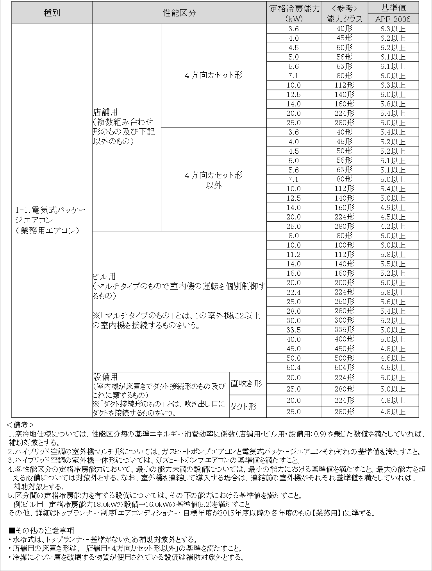
電気式パッケージエアコン／基準値

